Proc. 04-26
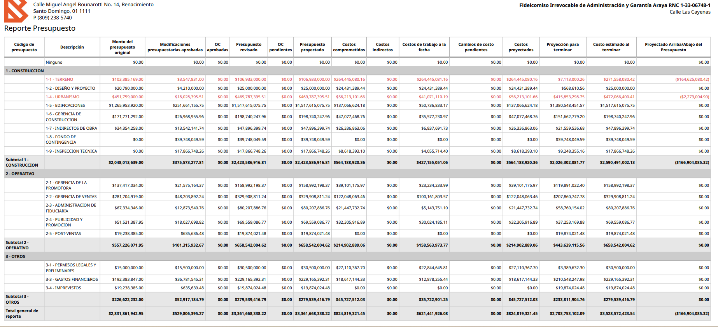
Descripción | Costos de trabajo a la fecha
1-4 URBANISMO | 41,071,110 | 91,807,943
1-5 EDIFICACIONES | 50,736,833
1-6 GERENCIA DE CONSTRUCCION | 35,577,231
1-7 INDIRECTOS DE OBRA | 6,837,692
1-8 FONDO DE CONTINGENCIA | -
1-9 INSPECCION TECNICA | 4,055,714
SUBTOTAL CONSTRUCCION | 162,709,970
2-1 GERENCIA DE LA PROMOTORA | 23,234,234
2-2 GERENCIA DE VENTAS | 100,161,804
2-3 ADMINISTRACION DE FIDUCIARIA | 5,143,751
2-4 PUBLICIDAD Y PROMOCION | 30,024,185
2-5 POST-VENTAS | -
SUBTOTAL OPERATIVO | 158,563,974
3-1 PERMISOS LEGALES Y PRELIMINARES | 22,844,646 | 21,470,724 | 1,373,921
3-3 GASTOS FINANCIEROS | 12,878,255
3-4 IMPREVISTOS | -
SUBTOTAL OTROS | 35,722,901
TOTAL GENERAL | 621,441,926

Compromisos 04-26
Aged Payables Detail
Fideicomiso Irrevocable de Desarrollo Inmobiliario y Administración Araya
As at 30 April 2026
Ageing by due date
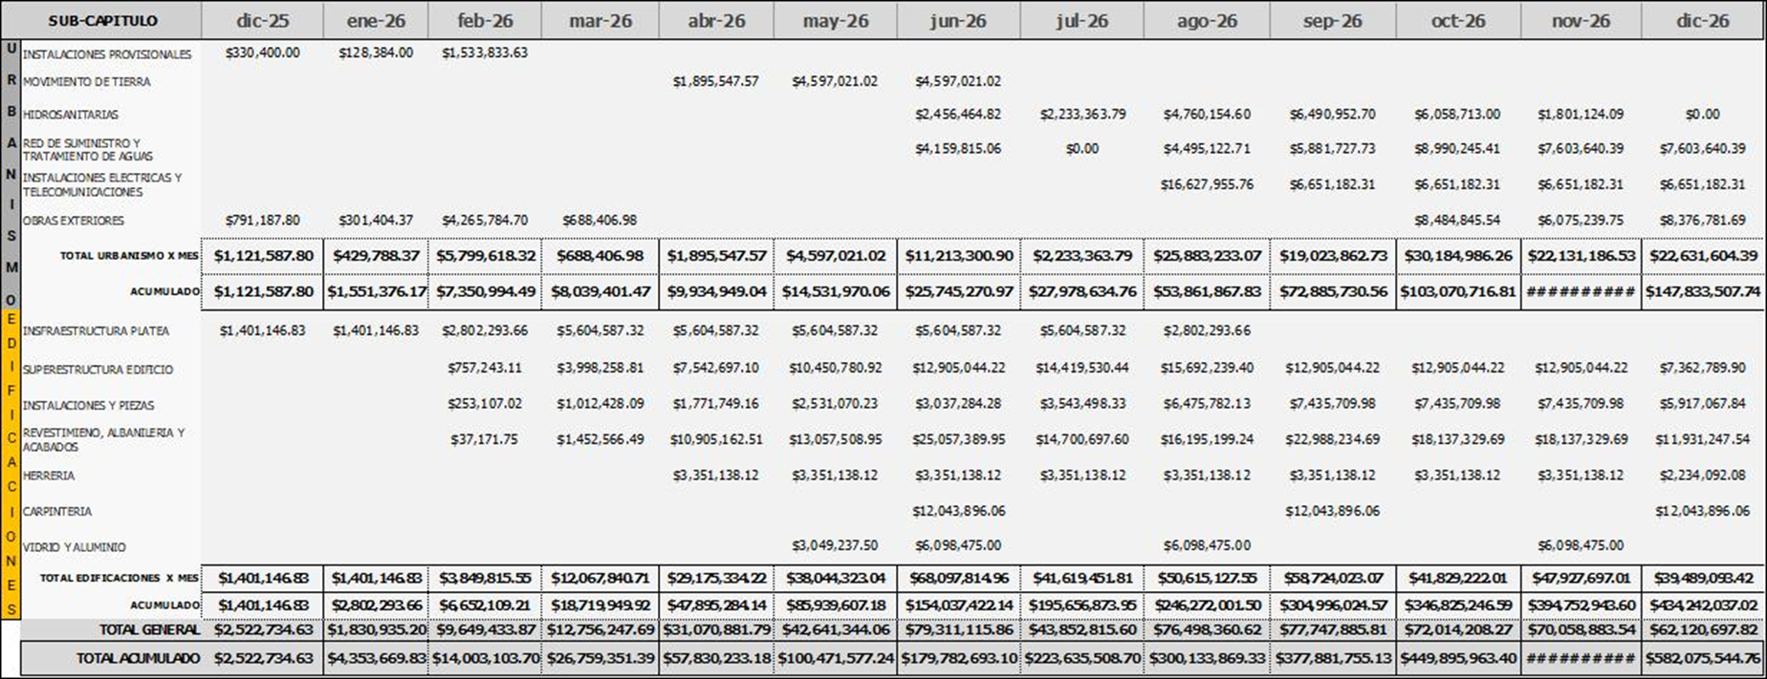
Contact | Invoice Date | Invoice Reference | CXP 30-4-26 | Total Compromisos | 2026-05-01 | 2026-06-01 | 2026-07-01 | 2026-08-01 | 2026-09-01

1-4-1 Urbanismo
BELLON SAS | 2026-04-24 | E310000969573 | 33,498.00 | 33,498.00 | 33,498.00
CONOGRAMA DE OBRA |  |  |  | 62,950,000 | 4,600,000 | 11,200,000 | 2,250,000 | 25,900,000 | 19,000,000
Total 1-4-1 Urbanismo |  |  | 1,064,528.18 | 64,014,528.18 | 5,664,528.18 | 11,200,000.00 | 2,250,000.00 | 25,900,000.00 | 19,000,000.00

1-5-1 Edificaciones |  |  |  |  |  |  |  |  | Urbanismo |  | Urbanismo | Edificaciones
FERRETERIA DETALLISTA SA | 2026-04-16 | E310000272822 | 3,360.64 | 3,360.64 | 3,360.64 |  |  |  |  | Ejecutado de dic-25 a abr-26 | 7,556,147 | 50,694,288 | 58,250,435
FERRETERIA DETALLISTA SA | 2026-04-16 | E310000272816 | 9,000.10 | 9,000.10 | 9,000.10 |  |  |  |  | CXP | 1,064,528 | 13,791,066 | 14,855,594
FERRETERIA DETALLISTA SA | 2026-04-17 | E310000272835 | 14,542.26 | 14,542.26 | 14,542.26 |  |  |  |  | Pagado | 6,491,619 | 36,903,222 | 43,394,841
FERRETERIA DETALLISTA SA | 2026-04-20 | E310000272856 | 109,778.94 | 109,778.94 | 109,778.94 |  |  |  |  | Anticipos | - | 91,255 | 91,255
FERRETERIA DETALLISTA SA | 2026-04-21 | E310000272863 | 2,382.35 | 2,382.35 | 2,382.35 |  |  |  |  | Pagado | 6,491,619 | 36,994,478 | 43,486,096
BELLON SAS | 2026-04-22 | E310000968679 | 2,806.33 | 2,806.33 | 2,806.33 |  |  |  |  | Según Flujo | 9,935,000 | 47,900,000 | 57,835,000
BELLON SAS | 2026-04-23 | E310000969323 | 22,785.00 | 22,785.00 | 22,785.00 |  |  |  |  | Pendiente de Pagar a abr-26 | (3,443,381) | (10,905,522) | (14,348,904)
BELLON SAS | 2026-04-24 | E310000969573 | 465.00 | 465.00 | 465.00 |  |  |  |  |  | (2,378,853) | 2,885,543 | 506,690
RODFOR TEAM S R L | 2026-02-25 | E310000013333 | 49.40 | 49.40 | 49.40
BELLON SAS | 2026-04-28 | E310000971041 | 73,633.92 | 73,633.92 | 73,633.92
BELLON SAS | 2026-04-28 | E310000971094 | 21,450.00 | 21,450.00 | 21,450.00
BELLON SAS | 2026-04-28 | E310000970855 | 11,461.68 | 11,461.68 | 11,461.68
BELLON SAS | 2026-04-28 | E310000970843 | 63,239.35 | 63,239.35 | 63,239.35
BLUE WAVE AGREGADOS SRL | 2026-04-28 | E310000000464 | 785,143.21 | 785,143.21 | 785,143.21
RODFOR TEAM S R L | 2026-04-28 | E310000015639 | 153,055.00 | 153,055.00 | 153,055.00
RODFOR TEAM S R L | 2026-04-28 | E310000015632 | 33,560.91 | 33,560.91 | 33,560.91
BELLON SAS | 2026-04-29 | E310000971805 | 3,712.08 | 3,712.08 | 3,712.08
BELLON SAS | 2026-04-29 | E310000971807 | 8,227.00 | 8,227.00 | 8,227.00
BELLON SAS | 2026-04-29 | E310000971590 | 15,379.41 | 15,379.41 | 15,379.41
BELLON SAS | 2026-04-29 | E310000971428 | 33,200.00 | 33,200.00 | 33,200.00
BELLON SAS | 2026-04-30 | E3100000972417 | 3,230.00 | 3,230.00 | 3,230.00
FERRETERIA DETALLISTA SA | 2026-04-30 | E310000273016 | 75,349.97 | 75,349.97 | 75,349.97
CONOGRAMA DE OBRA |  |  |  | 282,000,000 | 47,000,000 | 77,100,000 | 48,600,000 | 50,600,000 | 58,700,000
MATASIETE PERSONAL(NOMINA) |  |  |  | 3,400,000 | 680,000 | 680,000 | 680,000 | 680,000 | 680,000
Total 1-5-1 Edificaciones |  |  | 13,791,065.78 | 299,191,065.78 | 61,471,065.78 | 77,780,000.00 | 49,280,000.00 | 51,280,000.00 | 59,380,000.00

1-6-1 Gerencia de Construccion
TECNICA MMHB |  |  |  | 11,800,000 | 2,360,000 | 2,360,000 | 2,360,000 | 2,360,000 | 2,360,000
Total 1-6-1 Gerencia de Construccion |  |  | - | 11,800,000 | 2,360,000 | 2,360,000 | 2,360,000 | 2,360,000 | 2,360,000

1-7 Indirectos
SEGURIDAD INVESTIGACIONES Y PROTECCION HISPANIOLA SRL | 2026-04-01 | B0100005889 | 94,777.60 | 94,777.60 | 94,777.60
SEGUROS UNIVERSAL SA | 2026-03-05 | E310000359556 | 1,040,911.48 | 1,040,911.48 | 1,040,911.48
VARIOS GASTOS DE INDIRECTOS SEGÚN TABLA |  |  |  | 3,250,000 | 650,000 | 650,000 | 650,000 | 650,000 | 650,000
SEGURIDAD INVESTIGACIONES Y PROTECCION HISPANIOLA SRL |  |  |  | 494,778 | 94,778 | 100,000 | 100,000 | 100,000 | 100,000
Total 1-7-5 Poliza TRC |  |  | 1,135,689.08 | 4,880,466.68 | 1,880,466.68 | 750,000.00 | 750,000.00 | 750,000.00 | 750,000.00

1-9-1 Inspeccion Tecnica
ING OMAR CORDERO & ASOCIADOS SRL | 2026-04-28 | B0100000259 | 506,964.30 | 506,964.30 | 506,964.30
ING OMAR CORDERO & ASOCIADOS SRL |  |  |  | 2,027,857 |  | 506,964 | 506,964 | 506,964 | 506,964
Total 1-9-1 Inspeccion Tecnica |  |  | 506,964.30 | 2,534,821.50 | 506,964.30 | 506,964.30 | 506,964.30 | 506,964.30 | 506,964.30

2-1-1 Gerencia de la Promotora
GRUPO BAK SRL |  |  |  | 8,850,000 | 1,770,000 | 1,770,000 | 1,770,000 | 1,770,000 | 1,770,000
Total 2-1-1 Gerencia de la Promotora |  |  | - | 8,850,000 | 1,770,000 | 1,770,000 | 1,770,000 | 1,770,000 | 1,770,000

2-2-1 Comisiones por Venta
ACERVO INMOBILIARIO SRL | 2026-04-08 | E310000000091 | 1,847,822.94 | 1,847,822.94 | 1,847,822.94
VARIAS |  |  |  | 43,715,422 | 1,889,308 | 14,079,452 | 9,248,887 | 9,248,887 | 9,248,887
Total 2-2-1 Comisiones por Venta |  |  | 1,847,822.94 | 45,563,245.24 | 3,737,131.36 | 14,079,452.28 | 9,248,887.20 | 9,248,887.20 | 9,248,887.20

2-2-2 Administracion de la Venta
 |  |  |  | 3,835,000 | 767,000 | 767,000 | 767,000 | 767,000 | 767,000
Total 2-2-2 Administracion de la Venta |  |  | - | 3,835,000 | 767,000 | 767,000 | 767,000 | 767,000 | 767,000

2-2-3 Equipo de Trabajo Oficina de Ventas
 |  |  |  | 10,073,415 | 1,650,000 | 1,815,000 | 1,996,500 | 2,196,150 | 2,415,765
Total 2-2-3 Equipo de Trabajo Oficina de Ventas |  |  | - | 10,073,415 | 1,650,000 | 1,815,000 | 1,996,500 | 2,196,150 | 2,415,765

2-2-4 Gastos Operativos Oficina de ventas
COSFREYCAM TROPICAL S A S | 2026-04-17 | B0100002891 | 14,789.94 | 14,789.94 | 14,789.94
SEGURIDAD INVESTIGACIONES Y PROTECCION HISPANIOLA SRL | 2026-04-30 | B0100005897 | 70,233.60 | 70,233.60 | 70,233.60
OTROS GASTOS OPERATIVOS |  |  |  | 250,000 | 50,000 | 50,000 | 50,000 | 50,000 | 50,000
SEGURIDAD INVESTIGACIONES Y PROTECCION HISPANIOLA SRL |  |  |  | 390,224 | 70,224 | 80,000 | 80,000 | 80,000 | 80,000
Total 2-2-4 Gastos Operativos Oficina de ventas |  |  | 85,023.54 | 725,247.14 | 205,247.14 | 130,000.00 | 130,000.00 | 130,000.00 | 130,000.00

2-3-2 Administracion Fiduciaria
FIDUCIARIA ADM |  |  |  | 2,561,905 | 512,381 | 512,381 | 512,381 | 512,381 | 512,381
FIDUCIARIA DB |  |  |  | 669,600 | 133,920 | 133,920 | 133,920 | 133,920 | 133,920
Total 2-3-2 Administracion Fiduciaria |  |  | - | 3,231,505 | 646,301 | 646,301 | 646,301 | 646,301 | 646,301

2-4 Publicidad
LMCAD ESTUDIO DE ANIMACION SRL | 2026-04-07 | B0100000381 | 9,528.50 | 9,528.50 | 9,528.50
REDES SOCIALES -FB-GOOGLE- |  |  |  | 2,373,835.62 | 675,205 | 424,658 | 424,658 | 424,658 | 424,658 | Confirmar si aumentaron el presupuesto de Redes
INMOSTRATEGIA SRL | 2026-04-20 | B0100000061 | 71,154.00 | 71,154.00 | 71,154.00
INMOSTRATEGIA SRL |  |  |  | 380,000.00 | 76,000 | 76,000 | 76,000 | 76,000 | 76,000
COLORIN S A | 2026-04-10 | E310000004799 | 101,960.00 | 101,960.00 | 101,960.00
COLORIN S A |  |  |  | 511,825.00 | 102,365 | 102,365 | 102,365 | 102,365 | 102,365
INMOBILIARIA PEREZ & PINEDA SRL | 2026-04-10 | B0100002536 | 42,480.00 | 42,480.00 | 42,480.00
INMOBILIARIA PEREZ & PINEDA SRL |  |  |  | 106,200.00 | 21,240 | 21,240 | 21,240 | 21,240 | 21,240
CARTEL SRL | 2026-04-15 | E310000003769 | 88,269.50 | 88,269.50 | 88,269.50
CARTEL |  |  |  | 441,347.50 | 88,270 | 88,270 | 88,270 | 88,270 | 88,270
INVERSIONES CUADRANTES SRL | 2026-04-07 | E310000000012 | 140,420.00 | 140,420.00 | 140,420.00
FERIA Y EVENTOS VARIOS |  |  |  | 750,000.00 | 150,000 | 150,000 | 150,000 | 150,000 | 150,000
EVENTO CIMA |  |  |  | 721,050.00 | 721,050
EQUIPAMIENTO APTO MODELO |  |  |  | 1,500,000.00 |  | 1,500,000
PRIMER PICAZO |  |  |  | 2,000,000.00 |  | 2,000,000
FITUR ALETA |  |  |  | 32,000.00 | 32,000
CANVAS DESIGN & MEDIA GROUP SRL |  |  |  | 472,000.00 | 94,400 | 94,400 | 94,400 | 94,400 | 94,400
ACERVO COMMUNITY |  |  |  | 731,600.00 | 146,320 | 146,320 | 146,320 | 146,320 | 146,320
PROGRAMA DE REFERIDOS VARIOS |  |  |  | 2,500,000.00 | 500,000 | 500,000 | 500,000 | 500,000 | 500,000
Total 2-4 Publicidad |  |  | 453,812.00 | 12,973,670.12 | 3,060,661.98 | 5,103,252.03 | 1,603,252.03 | 1,603,252.03 | 1,603,252.03

3-1-1 Permisos Legales y Preliminares
OFICINA NACIONAL DE LA PROPIEDAD INDUSTRIAL ONAPI | 2026-03-19 | B0100315681 | 4,755.00 | 4,755.00 | 4,755.00
OMG LEGAL SAS | 2026-03-31 | B0100001142 | 111,300.56 | 111,300.56 | 111,300.56
RIOS LEGAL |  |  |  | 1,113,330.00 | 371,110 |  | 742,220
Total 3-1-1 Permisos Legales y Preliminares |  |  | 116,055.56 | 1,229,385.56 | 487,165.56 | - | 742,220.00 | - | -

3-3-1 Intereses Préstamo
BANCO ALAVER |  |  |  | 19,397,569 | 2,864,583 | 3,131,944 | 4,234,375 | 4,234,375 | 4,932,292
Total 3-1-1 Permisos Legales y Preliminares |  |  | - | 19,397,569 | 2,864,583 | 3,131,944 | 4,234,375 | 4,234,375 | 4,932,292

Total |  |  | 19,000,961.38 | 488,299,919.74 | 87,071,115.33 | 120,039,914.08 | 76,285,499.55 | 101,392,929.55 | 103,510,461.22

PRESENTACIÓN 04-26
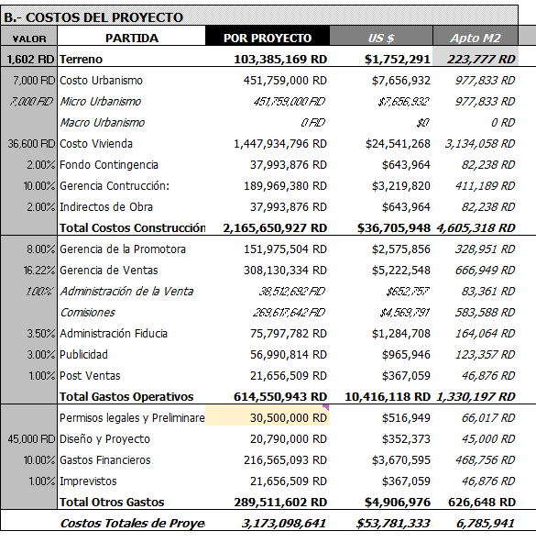
 |  |  |  |  |  |  |  |  |  | IMAGEN DEL ADI archivo : Flujo_de_caja_PUNTA_CANA_462_MAR2024_V.0.XLSX al 02/05/24
 |  |  |  | a |  |  |  | d | e
 | CONTROL PRESUPUESTAL VALORES EN RD$ |  | 61 | COMPROMETIDO | EJECUTADO | PAGADO | % PAGO | COMPROMISOS POR PAGAR | PROYECTADO PARA TERMINAR
 | PARTIDA | ADI AGO-25 | US $
1 | Terreno | 106,933,000 | 1,753,000 | 264,445,080 | 264,445,081 | 264,445,081 | 44% | (1) | (157,512,080)
 | Costo Urbanismo | 469,173,667 | 7,691,372 | 56,213,102 | 41,071,110 | 40,006,582 | 33% | 16,206,520 | 412,960,565
 | Costo Vivienda | 1,517,166,651 | 24,871,584 | 137,066,624 | 50,736,833 | 37,037,023 | 30% | 100,029,602 | 1,380,100,027
 | Gerencia Construcción | 234,388,157 | 3,842,429 | 47,077,469 | 35,577,231 | 35,577,231 | 29% | 11,500,238 | 187,310,689
 | Inspección Técnica | 19,264,643 | 315,814 | 8,618,393 | 4,055,714 | 3,548,750 | 3% | 5,069,643 | 10,646,250
 | Indirectos de Obra | 47,672,168 | 781,511 | 26,336,863 | 6,837,692 | 5,702,003 | 5% | 20,634,860 | 21,335,305
 | Fondo de Contingencia | 39,726,806 | 651,259 | - | - | - |  | - | 39,726,806
 | Total Costos Construcción | 2,327,392,092 | 38,153,969 | 275,312,451 | 138,278,580 | 121,871,588 | 20% | 153,440,862 | 2,052,079,641
 | Gerencia de la Promotora | 187,510,526 | 3,073,943 | 39,101,176 | 23,234,234 | 23,234,234 | 15% | 15,866,942 | 148,409,350
 | Gerencia de Ventas | 327,746,152 | 5,372,888 | 122,048,063 | 100,161,804 | 98,228,957 | 63% | 23,819,106 | 205,698,089
 | Administración Fiducia | 81,458,723 | 1,335,389 | 21,447,733 | 5,143,751 | 5,143,751 | 3% | 16,303,982 | 60,010,990
1 | Publicidad | 69,521,911 | 1,139,703 | 32,305,917 | 30,024,185 | 29,569,547 | 19% | 2,736,370 | 37,215,994
 | Post Ventas | 19,863,403 | 325,630 |  |  | - |  | - | 19,863,403
 | Total Gastos Operativos | 686,100,716 | 11,247,553 | 214,902,889 | 158,563,974 | 156,176,489 | 26% | 58,726,400 | 471,197,827
 | Permisos legales y Preliminares | 30,500,000 | 500,000 | 27,110,368 | 22,844,646 | 24,386,295 | 40% | 2,724,073 | 3,389,632
 | Diseño y Proyecto | 25,000,000 | 409,836 | 24,431,389 | 24,431,389 | 24,426,290 | 40% | 5,100 | 568,611
 | Gastos Financieros | 232,739,209 | 3,815,397 | 18,617,144 | 12,878,255 | 12,878,255 | 21% | 5,738,889 | 214,122,065
 | Imprevistos | 19,863,403 | 325,630 | - | - | - |  | - | 19,863,403
 | Total Otros Gastos | 308,102,612 | 5,050,862 | 70,158,901 | 60,154,291 | 61,690,840 | 10% | 8,468,061 | 237,943,711
 | TOTALES RD$ | 3,428,528,420 | 56,205,384 | 824,819,321 | 621,441,926 | 604,183,999 | 100% | 220,635,322 | 2,603,709,099

 |  |  |  |  |  |  |  |  |  |  | Dato del ADI | 2,831,861,942 RD
 | META DE INGRESOS | 198,634,031.76
 |  | 158,907,225.41 |  |  |  |  |  |  |  |  | Dato Procore | 2,831,861,943 RD
 |  |  |  |  |  |  |  |  |  |  | Diferencia | -1 RD
 | RESULTADOS

 |  |  |  |  |  | 953,438.13 |  | (602,865,876.54)

 | Total Gastos Operativos
 | Permisos legales y Preliminares
 | Diseño y Proyecto
 | Gastos Financieros
 | Imprevistos
Gastado y comprometido
Disponible
 | Total Otros Gastos
 | TOTALES

 | APORTE AFI
 | PRESTAMO GRUPO BAK
 | Gastado y comprometido |  | $5.16
 | Disponible |  | $(4.02)

